工作表3
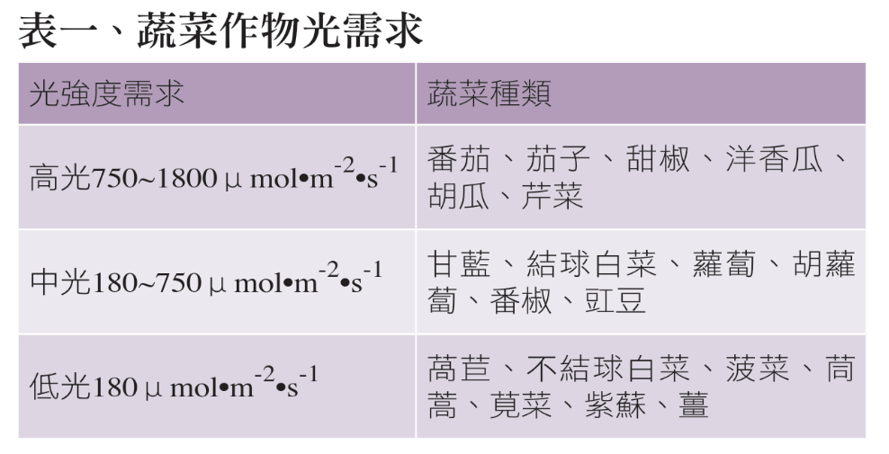
太陽光電溫室好不好？從萵苣栽培看起 | https://agriharvest.tw/archives/18197
蔬菜作物光需求

蔬菜對溫度日照條件的要求 | https://home.gamer.com.tw/creationDetail.php?sn=3381191

